분석작업-1
사원별 판매 실적

사원명 | 부서명 | 직위 | 전반기 | 하반기 | 반품
윤동해 | 영업1팀 | 과장 | 429 | 527 | 16
강조은 | 영업1팀 | 대리 | 624 | 602 | 7
권혜리 | 영업1팀 | 대리 | 551 | 598 | 29
안대인 | 영업2팀 | 부장 | 532 | 469 | 9
심원진 | 영업2팀 | 과장 | 438 | 464 | 15
곽슬빈 | 영업2팀 | 사원 | 399 | 491 | 11
윤희수 | 영업3팀 | 과장 | 626 | 651 | 24
전성수 | 영업3팀 | 대리 | 468 | 575 | 12
곽하율 | 영업3팀 | 사원 | 530 | 467 | 23
황은영 | 영업4팀 | 부장 | 468 | 421 | 8
권민준 | 영업4팀 | 대리 | 591 | 727 | 21
김선호 | 영업4팀 | 사원 | 371 | 324 | 18

사원명 | (모두)

행 레이블 | 합계 : 반품 | 평균 : 전반기 | 평균 : 하반기
영업1팀 | 52 | 534.67 | 575.67
영업2팀 | 35 | 456.33 | 474.67
영업3팀 | 59 | 541.33 | 564.33
영업4팀 | 47 | 476.67 | 490.67
총합계 | 193 | 502.25 | 526.33

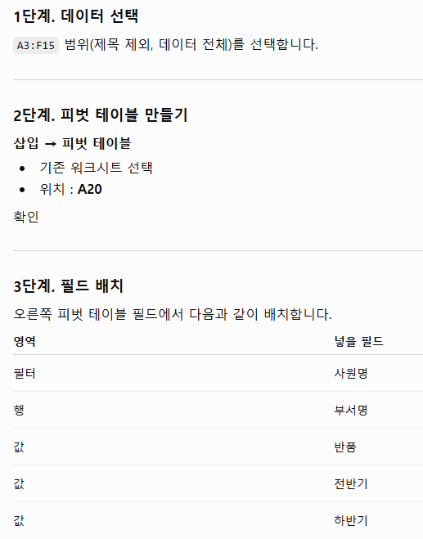
 |  |  |  |  |  | 1

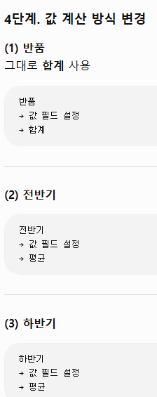

 |  |  |  |  |  | 2 | 전반기 평균, 하반기 평균 아무 숫자 하나 클릭

 |  |  |  |  |  |  | 오른쪽 클릭
 |  |  |  |  |  |  | → 값 필드 설정
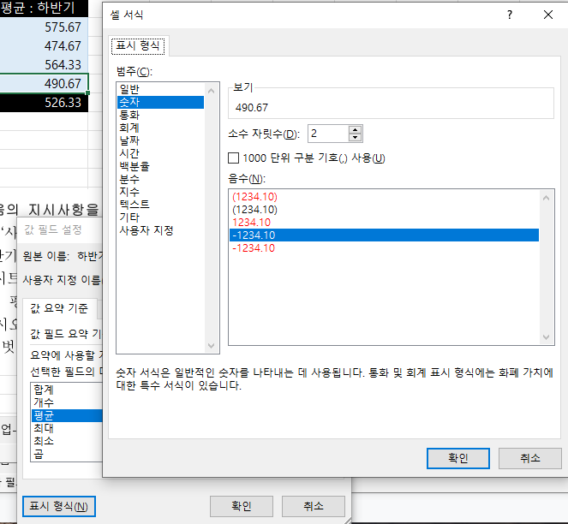

 |  |  |  |  |  | 3 | 피벗 테이블 디자인
 |  |  |  |  |  |  | 연한 파랑, 피벗 스타일 보통 20

매크로작업
전기요금 사용량

총요금
사용자명 | 사용량 | 사용요금 | 세금 | 총요금
이상희 | 251 | ₩35,980 | ₩3,598 | ₩39,578
지승대 | 487 | ₩103,980 | ₩10,398 | ₩114,378
김민서 | 335 | ₩54,610 | ₩5,461 | ₩60,071
박동준 | 192 | ₩18,410 | ₩1,841 | ₩20,251
조경원 | 576 | ₩133,110 | ₩13,311 | ₩146,421
박해수 | 209 | ₩26,660 | ₩2,666 | ₩29,326
유은정 | 388 | ₩66,370 | ₩6,637 | ₩73,007
황진주 | 415 | ₩80,420 | ₩8,042 | ₩88,462

차트작업
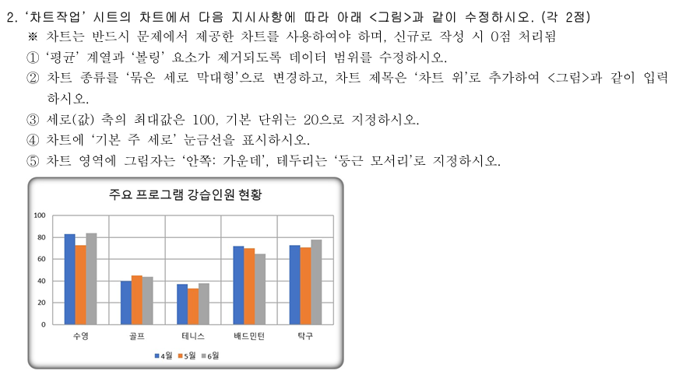
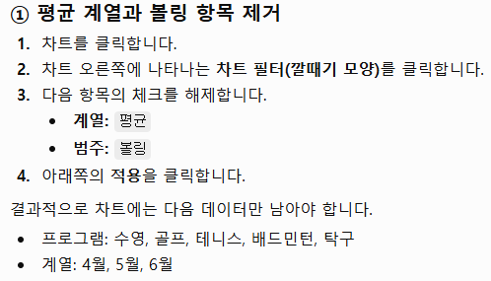
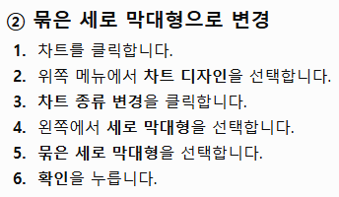
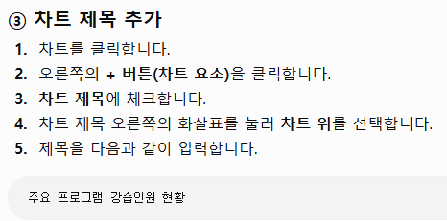
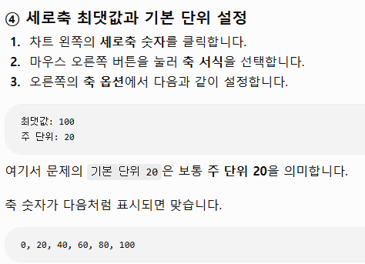
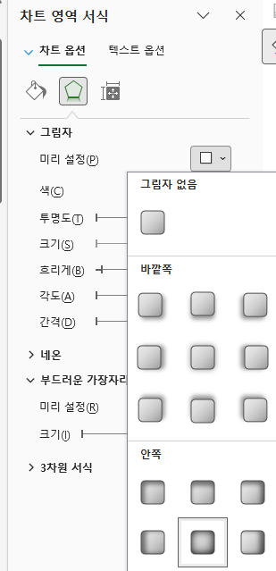
상공스포츠센터 강습인원 현황

프로그램 | 4월 | 5월 | 6월 | 평균
수영 | 83 | 73 | 84 | 80
골프 | 40 | 45 | 44 | 43
테니스 | 37 | 33 | 38 | 36
볼링 | 44 | 40 | 42 | 42
배드민턴 | 72 | 70 | 65 | 69
탁구 | 73 | 71 | 78 | 74

주요 프로그램 강습인원 현황
 | 4월 | 5월 | 6월
수영 | 83 | 73 | 84
골프 | 40 | 45 | 44
테니스 | 37 | 33 | 38
배드민턴 | 72 | 70 | 65
탁구 | 73 | 71 | 78

